イメージ
日の出6：25
南中12：12
日の入17：32
起床
朝食
昼食
点灯
夕食
時間 | 1 | 2 | 3 | 4 | 5 | 6 | 7 | 8 | 9 | 10 | 11 | 12 | 13 | 14 | 15 | 16 | 17 | 18 | 19 | 20 | 21 | 22 | 23 | 24
日照
照明
就寝
就寝
人間×2
お湯はり20分
ガス調理
台所15分
洗い物5分
台所30分
洗い物5分
洗い物5分
ガス給湯
ﾄｲﾚ換気(24時間換気)
台所30分
換気
浴室換気
冷蔵庫
浴室換気
パソコン×2台
家電
TV20分
TV30分
TV60分
ﾚﾝｼﾞ5分
ﾚﾝｼﾞ5分
ﾚﾝｼﾞ10分
ﾚﾝｼﾞ5分
ﾃｨﾌｧｰﾙ5分
ﾃｨﾌｧｰﾙ5分
ﾃｨﾌｧｰﾙ5分
ﾃｨﾌｧｰﾙ5分
ﾃｨﾌｧｰﾙ5分
ﾚﾝｼﾞ5分
洗濯40分

掃除機10分
ﾄﾞﾗｲﾔｰ10分
ﾄﾞﾗｲﾔｰ10分

日の出6：25
南中12：12
日の入17：32
時間 | 1 | 2 | 3 | 4 | 5 | 6 | 7 | 8 | 9 | 10 | 11 | 12 | 13 | 14 | 15 | 16 | 17 | 18 | 19 | 20 | 21 | 22 | 23 | 24
日照
照明 |  |  |  |  |  |  |  |  |  |  |  |  |  |  |  |  | 292 | 365 | 219 | 438 | 365 | 219 | 73 | 437.5
人間×2 | 152 | 152 | 152 | 152 | 152 | 152 | 152 | 152 | 152 | 152 | 152 | 152 | 152 | 152 | 152 | 152 | 152 | 152 | 152 | 152 | 152 | 152 | 152 | 152
ガス調理 |  |  |  |  |  |  |  | 437.5 |  |  |  | 2625 |  |  |  |  |  | 2625
ﾄｲﾚ換気(24時間換気)
台所15分
台所30分
台所30分
換気
浴室換気
浴室換気
冷蔵庫 | 37.2 | 37.2 | 37.2 | 37.2 | 37.2 | 37.2 | 37.2 | 37.2 | 37.2 | 37.2 | 37.2 | 37.2 | 37.2 | 37.2 | 37.2 | 37.2 | 37.2 | 37.2 | 37.2 | 37.2 | 37.2 | 37.2 | 37.2 | 37.2
ﾊﾟｿｺﾝ×2 |  |  |  |  |  |  |  |  |  | 200 | 200 | 200 | 200 | 200 | 200 | 200 | 200 | 200 | 200 | 200 | 200 | 200
TV |  |  |  |  |  |  |  | 46.3 |  |  |  | 69.5 |  |  |  |  |  | 69.5 | 69.5
電子ﾚﾝｼﾞ |  |  |  |  |  |  |  | 121.6 | 121.6 |  |  | 121.6 |  |  |  |  |  | 243.3 |  |  |  | 121.6
ﾃｨﾌｧｰﾙ |  |  |  |  |  |  |  | 104.1 |  | 104.1 |  |  | 104.1 |  |  | 104.1 |  |  | 104.1
洗濯機 |  |  |  |  |  |  |  | 263.3
掃除機 |  |  |  |  |  |  |  | 166
ﾄﾞﾗｲﾔｰ |  |  |  |  |  |  |  |  |  |  |  |  |  |  |  |  |  |  |  | 300 | 300
家電合計 | 37.2 | 37.2 | 37.2 | 37.2 | 37.2 | 37.2 | 37.2 | 738.5 | 158.8 | 341.3 | 237.2 | 428.3 | 341.3 | 237.2 | 237.2 | 341.3 | 237.2 | 550 | 410.8 | 537.2 | 537.2 | 358.8 | 37.2 | 37.2

室温計算
 |  |  |  |  |  |  |  |  | 室の容積[m3] | 300
 |  |  |  |  |  |  |  |  | 空気の比熱[J/kgK] | 1005
 |  |  |  |  |  |  |  |  | 空気の密度[kg/m3] | 1.166
 |  |  |  |  |  |  |  |  | 室気積あたりの家具の熱容量[kJ/m3K] | 12.6
 |  |  |  |  |  |  |  |  | 家具の熱容量[J/K] | 3780000
 |  |  |  |  |  |  |  |  | 室内表面建材の熱容量[J/K] | 0
 |  |  |  |  |  |  |  |  | cρV[J/K] | 4131549
 |  |  |  |  |  |  |  |  | q値[W/K] | 94.5617
黄色のセル：入力するセル
時刻 | 外気温 [℃] | 日射 [Ｗ] | 人体 [Ｗ] | 照明 [Ｗ] | 家電 [Ｗ] | 調理 [Ｗ] | 換気量 [m3/h] | 室温 [℃] |  |  | q [K/s] | G [1/s]
1:00:00 | 7.9 |  | 152 |  | 37.2 |  | 122 | 16.095 | ←このセルの値をI列最後の値と一致するように適当に入力する |  | 4.5793962507E-05 | 3.2499606483E-05
2:00:00 | 7.9 |  | 152 |  | 37.2 |  | 122 | 15.345740525 |  |  | 4.5793962507E-05 | 3.2499606483E-05
3:00:00 | 7.4 |  | 152 |  | 37.2 |  | 122 | 14.679209446 |  |  | 4.5793962507E-05 | 3.2499606483E-05
4:00:00 | 7.4 |  | 152 |  | 37.2 |  | 122 | 14.031065655 |  |  | 4.5793962507E-05 | 3.2499606483E-05
5:00:00 | 6.4 |  | 152 |  | 37.2 |  | 122 | 13.454485718 |  |  | 4.5793962507E-05 | 3.2499606483E-05
6:00:00 | 6.4 | 0 | 152 |  | 37.2 |  | 122 | 12.83115447 |  |  | 4.5793962507E-05 | 3.2499606483E-05
7:00:00 | 7.2 | 149.33151006 | 152 |  | 37.2 |  | 122 | 12.276647435 |  |  | 8.1938156866E-05 | 3.2499606483E-05
8:00:00 | 7.3 | 491.91556256 | 152 |  | 738.5 | 175 | 642 | 11.994491927 |  |  | 0.00037695681754 | 7.3468340809E-05
9:00:00 | 8.5 | 860.85223448 | 152 |  | 158.8 |  | 61 | 12.095907014 |  |  | 0.00028358667281 | 2.7693658803E-05
10:00:00 | 10.5 | 676.38389852 | 152 |  | 341.3 |  | 61 | 12.726367589 |  |  | 0.00028311025683 | 2.7693658803E-05
11:00:00 | 10.8 | 825.71540858 | 152 |  | 237.2 |  | 61 | 13.485149373 |  |  | 0.00029405809022 | 2.7693658803E-05
12:00:00 | 11.7 | 922.34167979 | 152 |  | 428.3 | 1050 | 581 | 14.23790928 |  |  | 0.00061784131806 | 6.8662393128E-05
13:00:00 | 11.5 | 737.87334384 | 152 |  | 341.3 |  | 61 | 15.652746338 |  |  | 0.00029799316039 | 2.7693658803E-05
14:00:00 | 11.9 | 412.85770429 | 152 |  | 237.2 |  | 61 | 16.279731105 |  |  | 0.00019413002346 | 2.7693658803E-05
15:00:00 | 12.1 | 272.3104007 | 152 |  | 237.2 |  | 61 | 16.529304803 |  |  | 0.00016011195818 | 2.7693658803E-05
16:00:00 | 12.2 | 184.46833596 | 152 |  | 341.3 |  | 61 | 16.657616284 |  |  | 0.00016404702836 | 2.7693658803E-05
17:00:00 | 12.6 | 26.352619423 | 152 | 29.2 | 237.2 |  | 61 | 16.796724308 |  |  | 0.00010764791109 | 2.7693658803E-05
18:00:00 | 12.1 | 0 | 152 | 36.5 | 550 | 1050 | 581 | 16.767344136 |  |  | 0.00043288848807 | 6.8662393128E-05
19:00:00 | 11.8 |  | 152 | 21.9 | 410.8 |  | 61 | 17.125907517 |  |  | 0.00014152077102 | 2.7693658803E-05
20:00:00 | 11.9 |  | 152 | 43.8 | 537.2 |  | 61 | 17.105441526 |  |  | 0.00017741529872 | 2.7693658803E-05
21:00:00 | 11.7 |  | 152 | 36.5 | 537.2 |  | 61 | 17.219394061 |  |  | 0.00017564840693 | 2.7693658803E-05
22:00:00 | 11.6 |  | 152 | 21.9 | 358.8 |  | 122 | 17.297502088 |  |  | 0.00012893469253 | 3.2499606483E-05
23:00:00 | 11.2 |  | 152 | 7.3 | 37.2 |  | 122 | 17.106460954 |  |  | 4.7560854295E-05 | 3.2499606483E-05
1900-01-01 00:00:00 | 10.5 |  | 152 |  | 37.2 |  | 122 | 16.615889997 |  |  | 4.5793962507E-05 | 3.2499606483E-05
 |  |  |  |  |  |  |  | 16.096192431

換気量
換気量W＝換気量÷3600×空気の密度[㎏/㎥]×空気の熱容量[J/㎏・K］×温度差

時刻 | 室温 | 外気温 | 時間→秒 | 空気密度 | 温度差 | ﾄｲﾚ（24）[m3/h] | 浴室[m3/h] | 台所[m3/h] | 換気量
 | [℃] | [℃] |  | [㎏/㎥] |  | 61 | 61 | 520 | [W]
1:00:00 | 15 | 7.9 | 3600 | 1007 | 7.1 | 121.148 | 121.148 |  | 242.295
2:00:00 | 14 | 7.9 | 3600 | 1007 | 6.1 | 104.085 | 104.085 |  | 208.169
3:00:00 | 13 | 7.4 | 3600 | 1007 | 5.6 | 95.553 | 95.553 |  | 191.106
4:00:00 | 13 | 7.4 | 3600 | 1007 | 5.6 | 95.553 | 95.553 |  | 191.106
5:00:00 | 13 | 6.4 | 3600 | 1007 | 6.6 | 112.616 | 112.616 |  | 225.232
6:00:00 | 15 | 6.4 | 3600 | 1007 | 8.6 | 146.742 | 146.742 |  | 293.485
7:00:00 | 17 | 7.2 | 3600 | 1007 | 9.8 | 167.218 | 167.218 |  | 334.436
8:00:00 | 18 | 7.3 | 3600 | 1007 | 10.7 | 362.598 | 182.575 | 155.637 | 700.811
9:00:00 | 19 | 8.5 | 3600 | 1007 | 10.5 | 179.162 |  |  | 179.162
10:00:00 | 20 | 10.5 | 3600 | 1007 | 9.5 | 162.099 |  |  | 162.099
11:00:00 | 20 | 10.8 | 3600 | 1007 | 9.2 | 156.980 |  |  | 156.980
12:00:00 | 20 | 11.7 | 3600 | 1007 | 8.3 | 141.623 |  | 603.641 | 745.264
13:00:00 | 20 | 11.5 | 3600 | 1007 | 8.5 | 145.036 |  |  | 145.036
14:00:00 | 20 | 11.9 | 3600 | 1007 | 8.1 | 138.211 |  |  | 138.211
15:00:00 | 20 | 12.1 | 3600 | 1007 | 7.9 | 134.798 |  |  | 134.798
16:00:00 | 20 | 12.2 | 3600 | 1007 | 7.8 | 133.092 |  |  | 133.092
17:00:00 | 20 | 12.6 | 3600 | 1007 | 7.4 | 126.267 |  |  | 126.267
18:00:00 | 20 | 12.1 | 3600 | 1007 | 7.9 | 134.798 |  | 574.549 | 709.348
19:00:00 | 20 | 11.8 | 3600 | 1007 | 8.2 | 139.917 |  |  | 139.917
20:00:00 | 20 | 11.9 | 3600 | 1007 | 8.1 | 138.211 |  |  | 138.211
21:00:00 | 20 | 11.7 | 3600 | 1007 | 8.3 | 141.623 |  |  | 141.623
22:00:00 | 20 | 11.6 | 3600 | 1007 | 8.4 | 143.330 | 143.330 |  | 286.659
23:00:00 | 18 | 11.2 | 3600 | 1007 | 6.8 | 116.029 | 116.029 |  | 232.058
1900-01-01 00:00:00 | 16 | 10.5 | 3600 | 1007 | 5.5 | 93.847 | 93.847 |  | 187.694

日射
窓番号 | 方位 | y1 | y2 | z | fH | ηd | ηH | 窓面積 | 方位係数 | mH
い | 南 | 0.78 | 0.9 | 1.2 | 0.5900 | 0.3000 | 0.1770 | 1.4560 | 0.9360 | 0.2412
ろ |  | 0.33 | 202 | 1.2 | 0.7200 | 0.4600 | 0.3312 | 5.5590 | 0.9360 | 1.7233
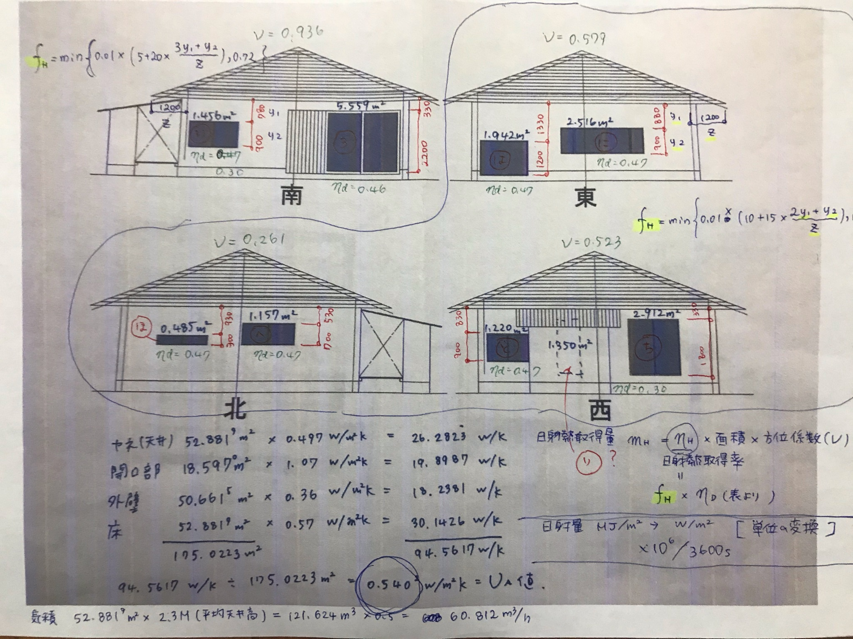
は | 東 | 1.33 | 1.2 | 1.2 | 0.7200 | 0.4700 | 0.3384 | 1.9420 | 0.5790 | 0.3805
に |  | 0.88 | 0.9 | 1.2 | 0.5425 | 0.4700 | 0.2550 | 2.5160 | 0.5790 | 0.3714
ほ | 西 | 0.93 | 0.3 | 1.2 | 0.4863 | 0.4700 | 0.2285 | 0.4850 | 0.2610 | 0.0289
へ |  | 0.53 | 0.7 | 1.2 | 0.3863 | 0.4700 | 0.1815 | 1.1570 | 0.2610 | 0.0548
と | 北 | 0.83 | 0.9 | 1.2 | 0.5238 | 0.4700 | 0.2462 | 1.2200 | 0.5230 | 0.1571
ち |  | 0.33 | 1.8 | 1.2 | 0.4488 | 0.3000 | 0.1346 | 2.9120 | 0.5230 | 0.2050
日射＝ｍH[W/（W/㎡）]×日射量[W/㎡]
時刻 | 日射量 |  | 日射量 |  | い | ろ | は | に | ほ | へ | と | ち | 合計[W] | 時刻
 | [MJ/㎡] |  | [Ｗ] |  | 0.2412 | 1.7233 | 0.3805 | 0.3714 | 0.0289 | 0.0548 | 0.1571 | 0.2050
1:00:00 |  |  |  |  |  |  |  |  |  |  |  |  |  | 1:00:00
2:00:00 |  |  |  |  |  |  |  |  |  |  |  |  |  | 2:00:00
3:00:00 |  |  |  |  |  |  |  |  |  |  |  |  |  | 3:00:00
4:00:00 |  |  |  |  |  |  |  |  |  |  |  |  |  | 4:00:00
5:00:00 |  |  |  |  |  |  |  |  |  |  |  |  |  | 5:00:00
6:00:00 | 0 |  | 0.0000 |  | 0.0000 | 0.0000 | 0.0000 | 0.0000 | 0.0000 | 0.0000 | 0.0000 | 0.0000 | 0.0000 | 6:00:00
7:00:00 | 0.17 |  | 47.2222 |  | 11.3909 | 81.3784 | 17.9682 | 17.5401 | 1.3661 | 2.5887 | 7.4170 | 9.6820 | 149.3315 | 7:00:00
8:00:00 | 0.56 |  | 155.5556 |  | 37.5229 | 268.0701 | 59.1894 | 57.7793 | 4.5001 | 8.5276 | 24.4326 | 31.8937 | 491.9156 | 8:00:00
9:00:00 | 0.98 |  | 272.2222 |  | 65.6650 | 469.1227 | 103.5814 | 101.1138 | 7.8752 | 14.9233 | 42.7570 | 55.8139 | 860.8522 | 9:00:00
10:00:00 | 0.77 |  | 213.8889 |  | 51.5939 | 368.5964 | 81.3854 | 79.4465 | 6.1877 | 11.7254 | 33.5948 | 43.8538 | 676.3839 | 10:00:00
11:00:00 | 0.94 |  | 261.1111 |  | 62.9848 | 449.9748 | 99.3536 | 96.9867 | 7.5538 | 14.3142 | 41.0118 | 53.5358 | 825.7154 | 11:00:00
12:00:00 | 1.05 |  | 291.6667 |  | 70.3554 | 502.6314 | 110.9801 | 108.3362 | 8.4377 | 15.9892 | 45.8110 | 59.8006 | 922.3417 | 12:00:00
13:00:00 | 0.84 |  | 233.3333 |  | 56.2843 | 402.1052 | 88.7840 | 86.6690 | 6.7502 | 12.7914 | 36.6488 | 47.8405 | 737.8733 | 13:00:00
14:00:00 | 0.47 |  | 130.5556 |  | 31.4924 | 224.9874 | 49.6768 | 48.4933 | 3.7769 | 7.1571 | 20.5059 | 26.7679 | 412.8577 | 14:00:00
15:00:00 | 0.31 |  | 86.1111 |  | 20.7716 | 148.3959 | 32.7655 | 31.9850 | 2.4911 | 4.7206 | 13.5252 | 17.6554 | 272.3104 | 15:00:00
16:00:00 | 0.21 |  | 58.3333 |  | 14.0711 | 100.5263 | 22.1960 | 21.6672 | 1.6875 | 3.1978 | 9.1622 | 11.9601 | 184.4683 | 16:00:00
17:00:00 | 0.03 |  | 8.3333 |  | 2.0102 | 14.3609 | 3.1709 | 3.0953 | 0.2411 | 0.4568 | 1.3089 | 1.7086 | 26.3526 | 17:00:00
18:00:00 | 0 |  | 0.0000 |  | 0.0000 | 0.0000 | 0.0000 | 0.0000 | 0.0000 | 0.0000 | 0.0000 | 0.0000 | 0.0000 | 18:00:00
19:00:00 |  |  |  |  |  |  |  |  |  |  |  |  |  | 19:00:00
20:00:00 |  |  |  |  |  |  |  |  |  |  |  |  |  | 20:00:00
21:00:00 |  |  |  |  |  |  |  |  |  |  |  |  |  | 21:00:00
22:00:00 |  |  |  |  |  |  |  |  |  |  |  |  |  | 22:00:00
23:00:00 |  |  |  |  |  |  |  |  |  |  |  |  |  | 23:00:00
1900-01-01 00:00:00 |  |  |  |  |  |  |  |  |  |  |  |  | 5560.4027 | 1900-01-01 00:00:00

